Tabela 1
Tabela 1: Podaci o osiguranju za period od 1. januara do 31.decembra 2021. godine
Table 1: Insurance data for the period 1 January - 31 December 2021

Šifra Code | Vrste osiguranja/ Class of Insurance | Osiguranja/ Policies |  | Štete/ Claims
 |  | Broj osiguranja/ Number of Insurance | Bruto fakturisana premija/ Gross written premium GWP (€) | Broj šteta/ Number of Claims | Riješene štete/ Settled Claims
 |  |  |  |  | Broj/ Number | Iznos/ Amount (€)
01 | Osiguranje od nezgode/ Accident insurance | 34,692 | 11,021,650 | 11,435 | 11,067 | 7,787,534
02 | Zdravstveno osiguranje/ Health insurance | 11,340 | 3,144,354 | 18,028 | 16,964 | 1,417,976
03 | Osiguranje motornih vozila/ Motor vehicle Insurance | 15,176 | 5,865,508 | 3,209 | 2,980 | 3,743,256
04 | Osiguranje šinskih vozila/ Railway rolling stock insurance | 7 | 156,235 | 0 | 0 | 0
05 | Osiguranje vazduhoplova/ Aircraft insurance | 8 | 378,471 | 4 | 2 | 288,239
06 | Osiguranje plovnih objekata/ Vessel insurance | 32 | 241,685 | 3 | 2 | 0
07 | Osiguranje robe u prevozu/ Goods in transit insurance | 193 | 464,768 | 156 | 146 | 39,636
08 | Osiguranje imovine od požara i drugih opasnosti/ Insurance against fire and other threats to property | 32,002 | 3,809,755 | 447 | 401 | 968,353
09 | Ostala osiguranja imovine/ Other damage to property | 19,654 | 9,443,430 | 2,259 | 2,095 | 2,321,496
10 | Osiguranje od odgovornosti za upotrebu motornih vozila/ Motor vehicles liability insurance | 266,565 | 38,005,968 | 14,672 | 13,270 | 14,949,248
11 | Osiguranje od odgovornosti za upotrebu vazduhoplova/ Aircraft liability insurance | 21 | 689,541 | 30 | 30 | 2,372
12 | Osiguranje od odgovornosti za upotrebu plovihih objekata/ Vessel liability insurance | 2,822 | 313,747 | 25 | 20 | 13,188
13 | Osiguranje od opšte odgovornosti za štetu/ General liability insurance | 2,831 | 2,407,506 | 1,888 | 1,694 | 1,009,845
14 | Osiguranje kredita/ Credit insurance | 4,502 | 1,517,148 | 117 | 112 | 216,577
15 | Osiguranje jemstva/ Suretyship insurance | 169 | 49,399 | 36 | 29 | 19,619
16 | Osiguranje finansijskih gubitaka/ Financial loss insurance | 4,523 | 308,405 | 304 | 302 | 32,153
17 | Osiguranje troškova pravne zaštite/ Legal expense insurance | 1,671 | 5,514 | 2 | 0 | 0
18 | Putno osiguranje/ Travel insurance | 49,221 | 907,758 | 3,673 | 3,112 | 311,661
19 | Druge vrste neživotnih osiguranja/ Other classes of non-life insurance | 20,156 | 68,712 | 15 | 14 | 428
20 | Osiguranje života/ Life insurance | 70,018 | 18,265,537 | 2,727 | 2,555 | 9,617,327
21 | Rentno osiguranje/ Annuity insurance | 143 | 43,694 | 40 | 33 | 33,816
22 | Dopunsko osiguranje lica uz osiguranje života/ Supplementary insurance in addition to life insurance | 47,257 | 1,702,330 | 818 | 658 | 541,881
23 | Druge vrste životnih osiguranje/ Other classes of life insurance | 36 | 1,600 | 1 | 1 | 0
 | UKUPNO (neživotna osiguranja, vrste 01 - 19) TOTAL (non-life insurance, lines 01 -19) | 465,585 | 78,799,554 | 56,303 | 52,240 | 33,121,582
 | UKUPNO (životna osiguranja, vrste 20 - 23) TOTAL (life insurance 20 - 23) | 117,454 | 20,013,161 | 3,586 | 3,247 | 10,193,024
 | UKUPNO / TOTAL | 583,039 | 98,812,716 | 59,889 | 55,487 | 43,314,606
Izvor/Source: ANO/ISA

Grafik 1: Učešće vrsta osiguranja u ukupnoj BFP
Chart 1: Share of classes of insurance in total GWP

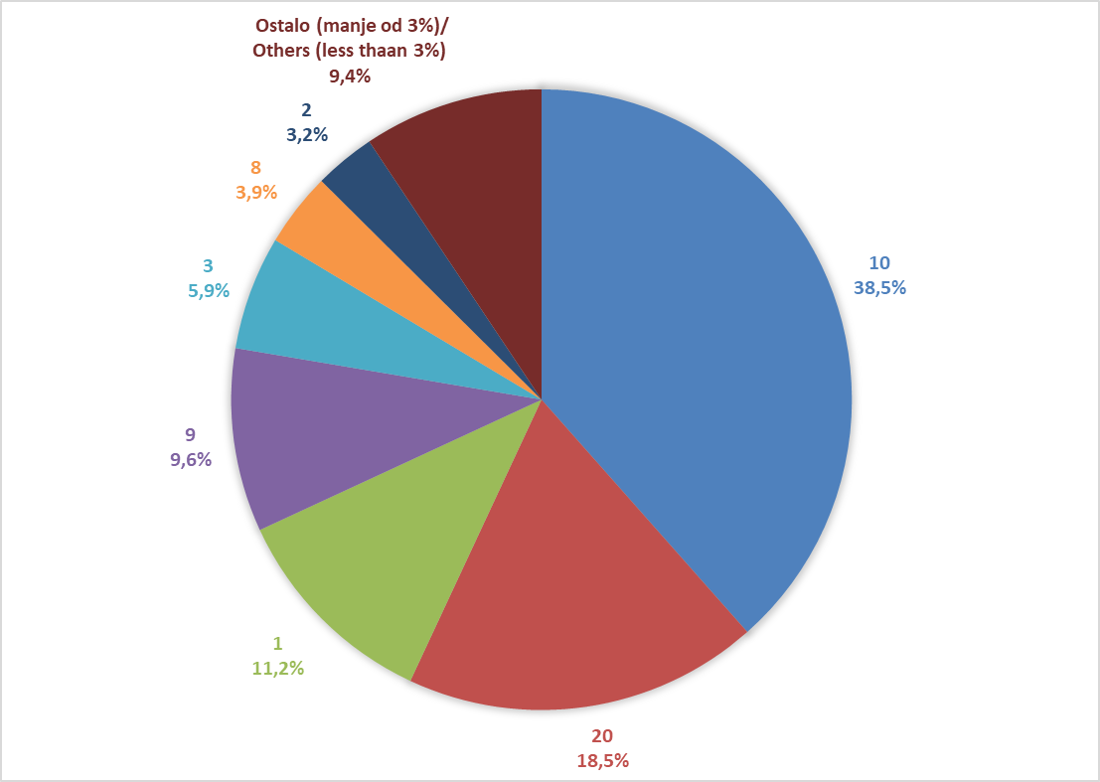

Izvor/Source: ANO/ISA

Sadržaj/Contents

